USB3.0
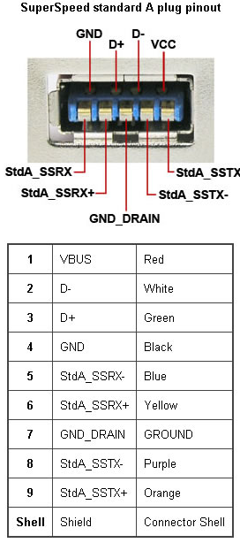
USB 3.0
Pin | Port 1 | Port 2
1 | +5V | +5V
2 | GPIO10 | GPIO10
3 | GPIO11 | GPIO11
4 | GND | GND
5 | GPIO2 | GPIO3
6 | GPIO4 | GPIO7
7 | (GPIO17) | (GPIO18)
8 | GPIO8 | GPIO22
9 | GPIO9 | GPIO23

Vertical: | Digikey: 609-4663-ND
Horisontal: | Digikey: 609-4661-ND

Mini-DIN
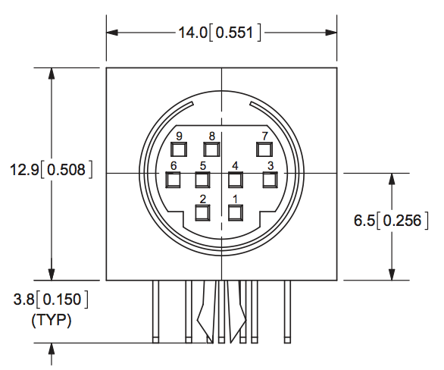
Mini-DIN
Pin | Port 1 | Port 2
1 | +5V | +5V
2 | GPIO10 | GPIO10
3 | GPIO11 | GPIO11
4 | GND | GND
5 | GPIO2 | GPIO3
6 | GPIO4 | GPIO7
7 | GPIO17 | GPIO18
8 | GPIO8 | GPIO22
9 | GPIO9 | GPIO23

Shielded: | Digikey: CP-2290-ND
Unshielded: | Digikey: CP-2490-ND
Plug (m): | Digikey: CP-2090-ND
Plug (f): | Digikey: CP-2190-ND

DSUB-9
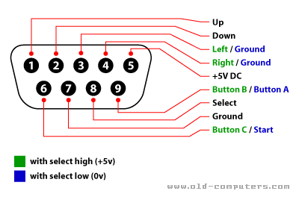
Sega Mega Drive
 | DSUB-9
 | Pin | Port 1 | Port 2
 | 1 | GPIO4 | GPIO15
 | 2 | GPIO7 | GPIO17
 | 3 | GPIO8 | GPIO18
 | 4 | GPIO9 | GPIO22
 | 5 | +5V | +5V
 | 6 | GPIO10 | GPIO23
 | 7 | GPIO14 | GPIO18
 | 8 | GND | GND
 | 9 | GPIO11 | GPIO24

 | Sega Mega Drive Pinout

